성유물 부옵수
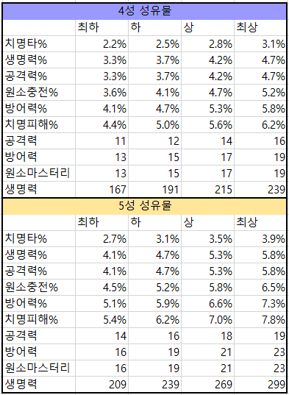
성유물 부옵종류 |  | 최하 | 하 | 평균 | 최고 | %

깡체 |  | 209.000 | 239.000 | 269.000 | 299.000
체% |  | 0.041 | 0.047 | 0.053 | 0.058 | 4.1% | 4.7% | 5.3% | 5.8%
깡공 |  | 14 | 16 | 18 | 19
공% |  | 0.041 | 0.047 | 0.053 | 0.058 | 4.1% | 4.7% | 5.3% | 5.8%
깡방 |  | 16 | 19 | 21 | 23
방% |  | 0.051 | 0.059 | 0.066 | 0.073 | 5.1% | 5.9% | 6.6% | 7.3%
원충 |  | 4.5 | 5.2 | 5.8 | 6.5 | 4.5% | 5.2% | 5.8% | 6.5%
원마 |  | 16 | 19 | 21 | 23
치확 |  | 2.7 | 3.1 | 3.5 | 3.9 | 2.7% | 3.1% | 3.5% | 3.9%
치피 |  | 5.4 | 6.2 | 7 | 7.8 | 5.4% | 6.2% | 7% | 7.8%

없음 | 치확 | 치피 | 원충 | 원마 | 체력 | 공격력 | 방어력 | 물리피해 | 원소피해
무기스킬 | 치확 | 치피 | 원충 | 원마 | 체력 | 공격력 | 방어력 | 물리피해 | 원소피해 | 치유보너스
없음 | X | X
체% | 20% | 0.2
공% | 18% | 0.18
방% | 30% | 0.3
원마 | 80pt | 80
원충 | 20% | 20
치확 | 12% | 12
치피 | 24% | 24
원소피해 | 15% | 15
물리피해 | 25% | 25
치유보너스 | 15% | 15

성유물 부옵종류 |  | 최하 | 하 | 평균 | 최고

체% |  | 4.1% | 4.7% | 5.3% | 5.8%
환산체력 |  | 622.585 | 713.695 | 804.805 | 880.730
공% |  | 4.1% | 4.7% | 5.3% | 5.8%
환산공격력 |  | 30.340 | 34.780 | 39.220 | 42.920
방% |  | 5.1% | 5.9% | 6.6% | 7.3%
환산방어력 |  | 37.179 | 43.011 | 48.114 | 53.217

깡옵13개 |  | 최하 | 하 | 평균 | 최고

깡 체력 |  | 2717.00 | 3107.00 | 3497.00 | 3887.00
뺀 체력 |  | 10018.43 | 9628.43 | 9238.43 | 8848.43

